Feature list
Feature | Des | Solution
Academic year | Thêm field học kì và hệ số cho học kì đó | Chọn field năm học -> default là 0 Field HK1(time from…to)-> hệ số 1 Field HK2(time from…to)-> hệ số 2

School | Tạo thêm field cha con để làm chi nhánh cho trường

Ngành/ Khoa (Department) | Gắn với group trong student -> academic information | Mỗi chuyên ngành sẽ có mã chuyên ngành để phân biệt VD: student mang ID: 3113380209 thuộc khoa Ngoại ngữ chuyên ngành Ngôn ngữ Anh lớp DAN1132 thì sẽ hiện thông tin sinh viên như sau bên | 3113380209-Nguyen Van A - DAN1132 Trong đó DAN là mã ngành ngôn ngữ anh thuộc khoa Ngoại ngữ
 |  | Admin-> thêm feature manage department/course

Student info | ở mỗi bảng thông tin của student phải thể hiện đầy đủ các thông tin về ngành/khoa/lớp/cố vấn học tập hay giáo viên chủ nhiệm/ tổng số tín chỉ phải học trong hệ đào tạo và số tín chỉ đã đạt được |  | 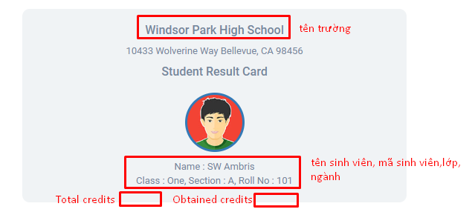
 | Status của sinh viên (bảo lưu/nghỉ bệnh dài hạn/bỏ học)… | Được thêm status của sinh viên và có phần ghi chú của trạng thái đó

Kì thi (Exam) | Tạo kì thi xét tuyển đại học và xét lớp 9 lên lớp 10 với 2 công thức tình điểm khác nhau | Mỗi kì thi tạo ra dựa trên 1 subject -> kì thi xét tuyển đại học thì môn thi sẽ là xét tuyển đại học
 | THPT: Kết quả thi cuối năm sẽ bằng (HK1+HK2*2)/3 sẽ bao gồm môn học là điểm trung bình hk1 và hk2 để tính ra điểm

Subject | gắn thêm tín chỉ (hệ đại học) Gắn với hệ số ( hệ thpt và cả đại học ) | Dựa vào tài liệu quy chế đào tạo để set rule hệ số THPT: hệ số theo bài kiểm tra của từng môn học Hệ ĐH: điểm bài thi giữa kì của môn * 0.3 và điểm thi cuối kì của môn *0.6 ( cộng điểm chuyên cần *0.1) để ra điểm của môn cả học kì
 | Có thể thêm hoặc gỡ bỏ môn học ra khỏi ngành học | ĐH:Môn học gắn với class chứ không gắn với sinh viên THPT: môn học gắn với khối
 | Show list subject của 1 ngành học | Tạo list subject ở phần create page ở frontend, khi bấm chọn chuyên ngành học sẽ bấm vào link xem chương trình học thì ra trang list subject bao gồm tín chí đi theo môn học đó)
 | THPT: 1 môn học có 7 cột kiểm tra (4 cột hệ số 1, 3 cột hệ số 2) ĐH: 1 môn học có 2 cột kiểm tra : giữa kì và thực hành
 | 1 môn học có thể thuộc nhiều ngành ( môn chung như Mac-Lenin,Tư tưởng…) | Môn học sẽ gắn với class vì 1 sv có thể học nhiều ngành và 1 subject cũng thuộc nhiều ngành -> subject sẽ gắn với class vì class có quan hệ độc lập với những trường thông tin kia
Công thức tính điểm | Khi xét điểm thi hoặc điểm tốt nghiệp sẽ có 1 ô chọn công thức phù hợp với lần xét điểm đó | Tạo 1 feature riêng để lưu các công thức tính điểm Được add/edit/delete các công thức bằng tay (phần delete có thể restore)

Routine | Xem thời khóa biểu theo lớp/ngành : mỗi lớp sẽ thấy 1 lịch | Thêm start date và end date cho mỗi môn của 1 lớp | 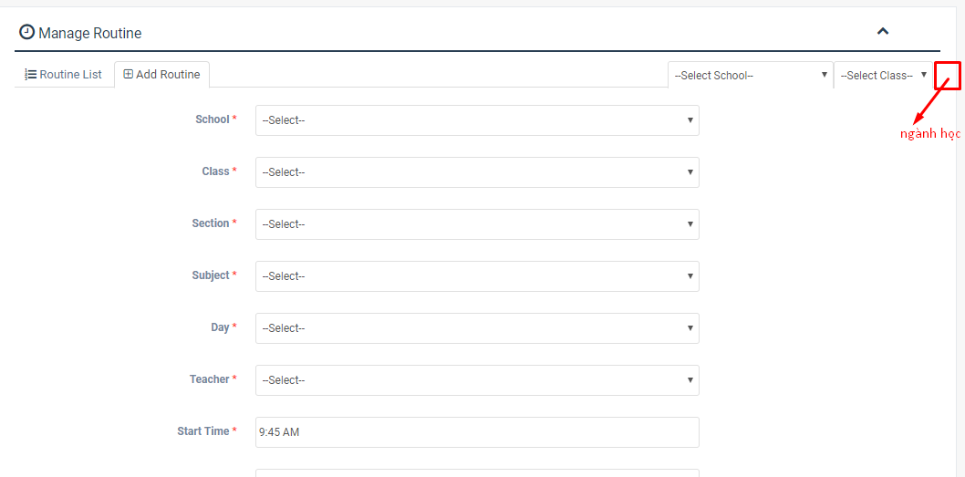

Report | Form báo cáo kết quả theo ngành/khoa/khóa học | Mục group by data : cho thêm fiel trường search theo nhu cầu
 | Report coi được hết 4 năm của 1 sinh viên | Cho thêm option all ở mục chọn năm để xem kết quả
 | Report điểm theo từng môn của từng năm

Student activity | dùng để ghi nhận các hoạt động thành tích của sinh viên | Phần này vẫn có thêm ô total mark để tính điểm cho hs-sv (khi cộng điểm cuối năm sẽ công tất cả các điểm này đối với hs năm cuối 12 dự thi ĐH-CĐ và lớp 9 lên lớp 10)

Đăng kí môn học | Tạo bảng đăng kí môn học của sinh viên | đến thời gian đăng kí thì phần sinh viên sẽ hiện ra danh sách các môn học được mở ở học kì đó (trong đó thể hiện cả môn đó bao nhiêu tín chỉ) và thời gian học + giáo viên dạy môn đó để sv đăng kí

Phần menu bên tay trái chỉ hiện nhựng feature thuộc phạm vi của user đó | Các tính năng không sử dụng thì ẩn đi chứ k show ra
Cho sinh viên học 2 ngành trong cùng 1 trường | theo quy chế sv học 2 ngành trong cùng 1 trg bắt buộc 1 môn phải đc bảo lưu điểm 1 năm, nếu có kq tốt mới đc phép học song song 2 ngành cùng 1 trường

